P1 교각 산출근거
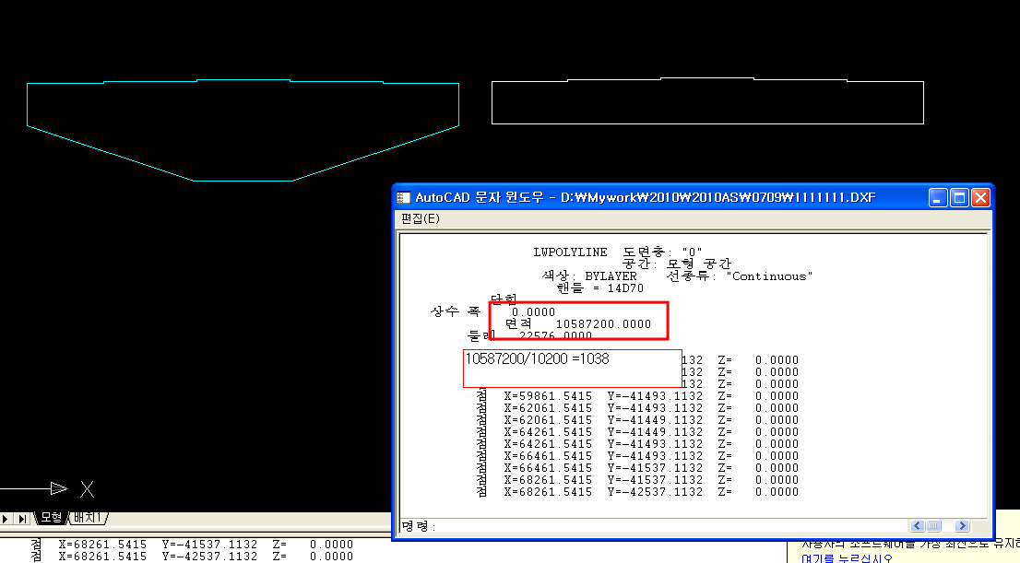
청남~어천 |  |  |  |  |  |  |  |  |  |  |  |  |  |  |  |  |  |  |  |  | 청남2교
공 종 | 산 출 근 거 |  |  |  |  |  |  |  |  |  |  |  |  |  |  |  |  |  |  | 수 량

 |  |  |  |  |  |  |  |  |  |  |  |  |  |  |  |  |  |  |  |  |  | 해당 부재의 면적 / 폭입니다.

1. 콘크리트 |  | [0~15m]
(25-27-15) |  | (기초)
 |  | ① | 5.800 |  | x | 2.000 |  | x | 5.800 |  |  |  |  |  |  |  |  | = | 67.280
 |  | (본체)
 |  | ② | π | x | 1.150 |  | ² | x | 6.000 |  |  |  |  |  |  |  |  | = | 24.929
 |  | ③ | ((( | 2.300 |  | + | 10.200 |  | ) | / | 2 | x | 1.300 |  | ) | x
 |  |  | 2.500 |  | ) |  |  |  |  |  |  |  |  |  |  |  |  | = | 20.313
 |  | ④ | 10.200 |  | x | 1.038 |  | x | 2.500 |  |  |  |  |  |  |  |  | = | 26.469 |  | ㎥
 |  | ⑤ | ( | 1.950 |  | x | 1.000 |  | x | 0.161 |  | ) | x | 5 |  |  |  | = | 1.570 | 140.561

2. 콘크리트 |  | [0~15m]
(25-16-15) |  | (버림콘크리트) |  |  |  |  |  |  |  |  |  |  |  |  |  |  |  |  |  |  | ㎥
 |  | ⑥ | 6.000 |  | x | 6.000 |  | x | 0.100 |  |  |  |  |  |  |  |  | = | 3.600 | 3.600

3. 거푸집 |  | [0~7m]
(합판3회) |  | ③ | √ | ( | 3.038 |  | ² | + | 1.000 |  | ² | ) | x | 2.500 |  |  |  | = | 7.996
 |  | ③ | √ | ( | 3.038 |  | ² | + | 1.000 |  | ² | ) | x | 2.500 |  |  |  | = | 7.996
 |  | ③ | (( | 2.300 |  | + | 8.377 |  | ) | / | 2 | x | 1.000 |  | ) | x | 2
 |  |  | 면 |  |  |  |  |  |  |  |  |  |  |  |  |  |  | = | 10.677 |  | ㎡
 |  | ③ | 2.300 |  | x | 2.500 |  | - | 2.836 |  |  |  |  |  |  |  |  | = | 2.914 | 29.583

 |  | [7~10m]
 |  | ③ | √ | ( | 0.912 |  | ² | + | 0.300 |  | ² | ) | x | 2.500 |  |  |  | = | 2.400
 |  | ③ | (( | 8.377 |  | + | 10.200 |  | ) | / | 2 | x | 0.300 |  | ) | x | 2
 |  |  | 면 |  |  |  |  |  |  |  |  |  |  |  |  |  |  | = | 5.573
 |  | ③ | √ | ( | 0.912 |  | ² | + | 0.300 |  | ² | ) | x | 2.500 |  |  |  | = | 2.400
 |  | ④ | ( | 2.500 |  | x | 1.038 |  | + | 10.200 |  | x | 1.038 |  | ) | x | 2
 |  |  | 면 |  |  |  |  |  |  |  |  |  |  |  |  |  |  | = | 26.365
 |  | ④ | ( | 2.500 |  | x | 0.044 |  | ) | x | 2 | (단차(변단면)) |  |  |  |  |  | = | 0.220
 |  | ④ | ( | 2.500 |  | x | 0.044 |  | ) | x | 2 | (단차(변단면)) |  |  |  |  |  | = | 0.220
 |  | ⑤ | (( | 1.950 |  | x | 0.161 |  | + | 1.000 |  | x | 0.161 |  | ) | x | 2 |  |  |  | ㎡
 |  |  | 면 | ) | x | 5 |  |  |  |  |  |  |  |  |  |  |  | = | 4.750 | 41.928

4. 거푸집 |  | [0~7m]
(원형거푸집) |  | ② | ( | 2 | x | π | x | ( | 1.150 |  | + | 1.150 |  | ) | / | 2 | x |  |  |  | ㎡
 |  |  | 6.000 |  | ) |  |  |  |  |  |  |  |  |  |  |  |  | = | 43.354 | 43.354

5. 거푸집 |  | [0~7m]
(합판4회) |  | ① | 5.800 |  | x | 2.000 |  | x | 2 | 면 |  |  |  |  |  |  |  | = | 23.200 |  | ㎡
 |  | ① | ( | 5.800 |  | x | 2.000 |  | ) | x | 2 |  |  |  |  |  |  | = | 23.200 | 46.400

6. 거푸집 |  | [0~7m]
(합판6회) |  | ⑥ | ( | 6.000 |  | x | 0.100 |  | + | 0.100 |  | x | 6.000 |  | ) | x | 2 |  |  |  | ㎡
 |  |  | 면 |  |  |  |  |  |  |  |  |  |  |  |  |  |  | = | 2.400 | 2.400

7. 동바리 |  | (강관동바리)
 |  | ① | 3.950 |  | x | 1.300 |  | / | 2 | x | 2.500 |  |  |  |  |  |  | = | 6.419
 |  | ① | 3.950 |  | x | 6.000 |  | x | 2.500 |  |  |  |  |  |  |  |  | = | 59.250
 |  | ② | 3.950 |  | x | 1.300 |  | / | 2 | x | 2.500 |  |  |  |  |  |  | = | 6.419 |  | ㎥
 |  | ② | 3.950 |  | x | 6.000 |  | x | 2.500 |  |  |  |  |  |  |  |  | = | 59.250 | 131.338

 |  | * 수평연결재(h=3.5초과시 높이 2.0m마다 설치)
 |  | (수평연결재)
 |  | ① | ( | 3.950 |  | x | 2.500 |  | ) | x | 3 |  |  |  |  |  |  | = | 29.625 |  | ㎡
 |  | ② | ( | 3.950 |  | x | 2.500 |  | ) | x | 3 |  |  |  |  |  |  | = | 29.625 | 59.250

8. 비계 |  | [0.0~30.0m]
(비계) |  |  | ( | 11.400 |  | x | 7.838 |  | ) | x | 2 |  |  |  |  |  |  | = | 178.706 |  | ㎡
 |  |  | ( | 3.700 |  | x | 7.838 |  | ) | x | 2 |  |  |  |  |  |  | = | 58.001 | 236.707

9. 비계다리 |  | * 최초 설치 2.0m 높이, 추가 1.5m마다 설치
(비계) |  |  | {11.400 x 4단} x 2 |  |  |  |  |  |  |  |  |  |  |  |  |  |  | = | 91.200 |  | m
 |  |  | {3.700 x 4단} x 2 |  |  |  |  |  |  |  |  |  |  |  |  |  |  | = | 29.600 | 120.800

10. 교량받침 |  | (1350 kN) |  |  |  |  |  |  |  |  |  |  |  |  |  |  |  |  |  |  | EA
(교량받침) |  |  | 고정단(H=166) |  |  |  |  |  |  |  |  |  |  |  |  |  |  | = | 1 | 1
 |  |  |  |  |  |  |  |  |  |  |  |  |  |  |  |  |  |  |  |  | EA
 |  |  | 양방향(H=166) |  |  |  |  |  |  |  |  |  |  |  |  |  |  | = | 4 | 4
 |  |  |  |  |  |  |  |  |  |  |  |  |  |  |  |  |  |  |  |  | EA
 |  |  | 일방향(H=166) |  |  |  |  |  |  |  |  |  |  |  |  |  |  | = | 5 | 5

11. 무수축몰탈 |  |  | {(( | 0.600 |  | x | 0.650 |  | ) | + | ( | 0.700 |  | x | 0.750 |  | ))
 |  |  | / | 2 | x | 0.050 |  | } | x | 4 |  |  |  |  |  |  |  | = | 0.092
 |  |  | {(( | 0.600 |  | x | 0.500 |  | ) | + | ( | 0.700 |  | x | 0.600 |  | ))
 |  |  | / | 2 | x | 0.050 |  | } | x | 8 |  |  |  |  |  |  |  | = | 0.144
 |  |  | {(( | 0.650 |  | x | 0.600 |  | ) | + | ( | 0.750 |  | x | 0.700 |  | )) |  |  |  | ㎥
 |  |  | / | 2 | x | 0.050 |  | } | x | 8 |  |  |  |  |  |  |  | = | 0.183 | 0.419

12. 스페이셔 |  | (벽체용)
(스페이셔) |  |  | ①,②,③,④의 거푸집 수량과 동일(버림콘크리트, 교좌면 수량 제외) |  |  |  |  |  |  |  |  |  |  |  |  |  |  |  |  |  | m²
 |  |  |  |  |  |  |  |  |  |  |  |  |  |  |  |  |  | = | 156.515 | 156.515

 |  | (슬래브 및 기초용) |  |  |  |  |  |  |  |  |  |  |  |  |  |  |  |  |  |  | m²
 |  | ① | 5.800 |  | x | 5.800 |  |  |  |  |  |  |  |  |  |  |  | = | 33.640 | 33.640

13. 콘크리트 양생 |  | (콘크리트 양생)
(콘크리트 양생) |  |  | ②,③,④의 거푸집 수량과 동일(기초,버림콘크리트,MASS콘크리트,교좌면 수량제외)
 |  |  |  |  |  |  |  |  |  |  |  |  |  |  |  |  |  | = | 110.115 |  | m²
 |  | ③ | 10.200 |  | x | 2.500 |  |  |  |  |  |  |  |  |  |  |  | = | 25.500 | 135.615

14. 철근가공조립 |  | (매우복잡) |  |  |  |  |  |  |  |  |  |  |  |  |  |  |  |  |  |  | TON
(철근가공조립) |  |  | 18.387 |  |  |  |  |  |  |  |  |  |  |  |  |  |  | = | 18.387 | 18.387

15. SOLE PLATE |  |  | {( | 0.600 |  | x | 0.650 |  | x | 0.023 |  | ) | x | 7.850 |  | } | x
 |  |  | 4 |  |  |  |  |  |  |  |  |  |  |  |  |  |  | = | 0.282
 |  |  | {( | 0.650 |  | x | 0.600 |  | x | 0.023 |  | ) | x | 7.850 |  | } | x
 |  |  | 2 |  |  |  |  |  |  |  |  |  |  |  |  |  |  | = | 0.141
 |  |  | {( | 0.500 |  | x | 0.600 |  | x | 0.023 |  | ) | x | 7.850 |  | } | x |  |  |  | TON
 |  |  | 4 |  |  |  |  |  |  |  |  |  |  |  |  |  |  | = | 0.217 | 0.640

16. PC,PHC말뚝(S.I.P) |  | (정재하시험) |  |  |  |  |  |  |  |  |  |  |  |  |  |  |  |  |  |  | 회
(D=500,T=80) |  |  | 1 |  |  |  |  |  |  |  |  |  |  |  |  |  |  | = | 1 | 1

 |  | (동재하시험) |  |  |  |  |  |  |  |  |  |  |  |  |  |  |  |  |  |  | 회
 |  |  | 2 |  |  |  |  |  |  |  |  |  |  |  |  |  |  | = | 2 | 2

 |  | (자재비(직항)) |  |  |  |  |  |  |  |  |  |  |  |  |  |  |  |  |  |  | m
 |  |  | 8.000 |  | x | 16 | x | 1.050 |  | (기초) |  |  |  |  |  |  |  | = | 134.400 | 134.400

 |  | (천공비(토사)) |  |  |  |  |  |  |  |  |  |  |  |  |  |  |  |  |  |  | m
 |  |  | - 토사층 (7.221 - 0.2) x 16EA |  |  |  |  |  |  |  |  |  |  |  |  |  |  | = | 112.336 | 112.336

 |  | (천공비(연암)) |  |  |  |  |  |  |  |  |  |  |  |  |  |  |  |  |  |  | m
 |  |  | - 연암층 0.779 x 16EA |  |  |  |  |  |  |  |  |  |  |  |  |  |  | = | 12.464 | 12.464

 |  | (시멘트밀크량(토사)) |  |  |  |  |  |  |  |  |  |  |  |  |  |  |  |  |  |  | ㎥
 |  |  | - 토사층 (π x (0.5 + 0.2)²/ 4) x 7.221 x 16EA |  |  |  |  |  |  |  |  |  |  |  |  |  |  | = | 44.463 | 44.463
16. PC,PHC말뚝(S.I.P)
(D=500,T=80) |  | (시멘트밀크량(연암)) |  |  |  |  |  |  |  |  |  |  |  |  |  |  |  |  |  |  | ㎥
 |  |  | - 연암층 (π x (0.5 + 0.2)²/ 4) x 0.779 x 16EA |  |  |  |  |  |  |  |  |  |  |  |  |  |  | = | 4.797 | 4.797

 |  | (두부보강) |  |  |  |  |  |  |  |  |  |  |  |  |  |  |  |  |  |  | 본
 |  |  | 16 | (기초) |  |  |  |  |  |  |  |  |  |  |  |  |  | = | 16 | 16

